BOM
BOM NO | PARÇA NUMARASI | GÖRSEL | İMALAT YÖNTEMİ | BİRİM ADET/BOY | TOPLAM ADET/BOY | STOK NO | PARÇA ADI VE AÇIKLAMASI | REV
1 | BM-K01 | 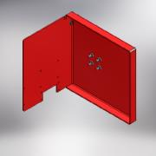 | KAYNAKLI İMALAT | 1 | 1 | BM-K01 | ANA ŞASE MONTAJI
1.1 | BM-01 | 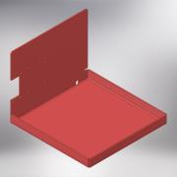 | SAC KESIM + KIVRIM | 1 | 1 | BM-01 | ANA ŞASE (BİLYA MAKİNASI) | 0
1.2 | UZUN SOMUN (M8) | 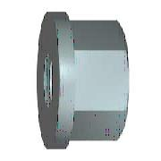 | STANDRT | 4 | 4 |  | UZUN SOMUN (M8)
1.3 | BM-T18 | 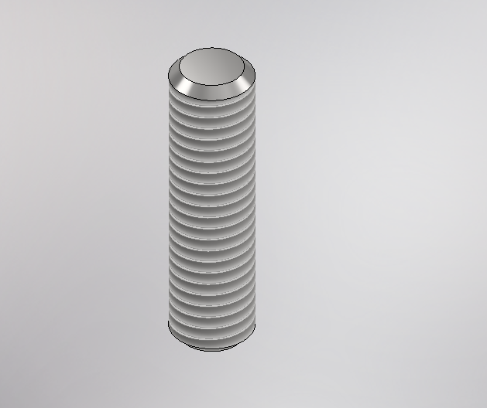 | TALAŞLI İMALAT | 4 | 4 | BM-T18 | ÜST ŞASE BAĞLANTI SAPLAMASI (BILYA MAKINASI) | 0
1.4 | DIN 2458 Pipe 21.3 x 2 - 50 | 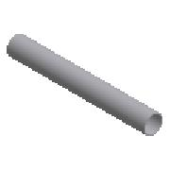 | STANDRT | 50,000 mm | 50,000 mm | DIN 2458 Pipe 21.3 x 2 | BORU (DIN 2458 Pipe 21.3 x 2)
1.5 | BM-11 | 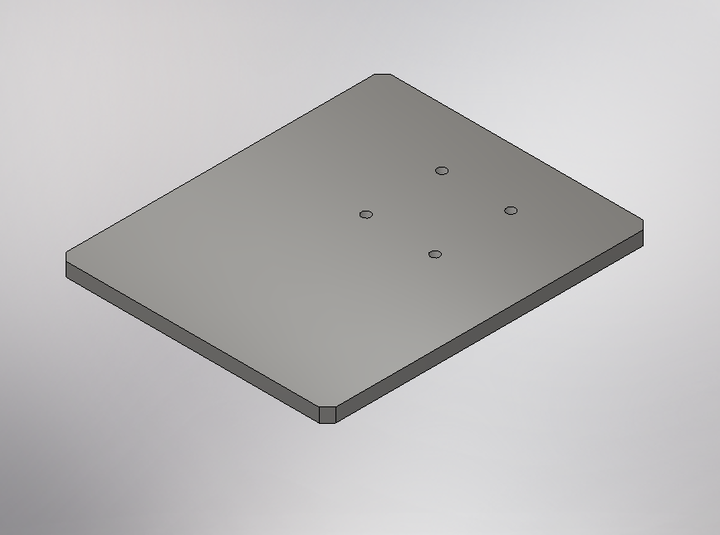 | SAC KESIM | 1 | 1 | BM-11 | ANA ŞASE TABAN DESTEKSACI (BILYA MAKINASI)
2 | DIN 9021 - 8,4 |  | STANDRT | 9 | 9 | PLL08 | DÜZ GENİŞ RONDELA (M8)
3 | ISO 4032 - M8 | 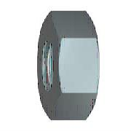 | STANDRT | 20 | 20 | SM08 | SOMUN (M8)
4 | BKM-ST03 | 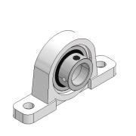 | STANDRT | 2 | 2 | BKM-ST03 | RULMANLI YATAK (UP-002) | 0
5 | DIN 125 - A 6,4 |  | STANDRT | 14 | 14 | PLN06 | DÜZ RONDELA (M6)
6 | ISO 4762 - M6 x 20 |  | STANDRT | 6 | 6 | IM0620 | IMBUS CIVATA (M6x20)
7 | BM-T07 | 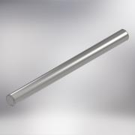 | TALAŞLI İMALAT | 1 | 1 | BM-T07 | INDIKSIYONLU MIL (BILYA MAKINASI) | 0
8 | BM-T16 | 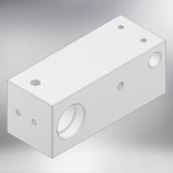 | TALAŞLI İMALAT | 1 | 1 | BM-T16 | ALUMINYUM RULMAN TAKOZU (BILYA MAKINASI) | 0
9 | BM-04 | 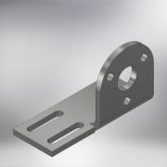 | SAC KESİM + KIVRIM | 1 | 1 | BM-04 | MOTOR BAĞLANTI BRAKETİ (BILYA MAKINASI) | 0
10 | ISO 4762 - M6 x 16 |  | STANDRT | 9 | 9 | IM0616 | IMBUS CIVATA (M6x16)
11 | BM-ST01 | 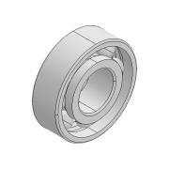 | STANDRT | 2 | 2 | BM-ST01 | RULMAN (6202)
12 | BM-T14 | 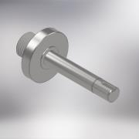 | TALAŞLI İMALAT | 1 | 1 | BM-T14 | KLAVUZ KASNAK BAĞLANTI MİLİ (BILYA MAKINASI) | 0
13 | BM-T12 | 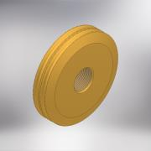 | TALAŞLI İMALAT | 1 | 1 | BM-T12 | KLAVUZ KASNAĞI (BILYA MAKINASI) | 0
14 | BM-ST02 |  | STANDART | 2 | 2 | BM-ST02 | O-RING (90x6)
15 | BM-02 | 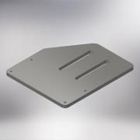 | SAC KESİM | 1 | 1 | BM-02 | ÜST ŞASE SACI (BILYE MAKINASI) | 0
16 | BM-T01 | 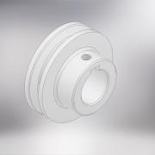 | TALAŞLI İMALAT | 1 | 1 | BM-T01 | KASNAK (MİL TARAFI) (BİLYA MAKINASI) | 0
17 | BM-ST03 | 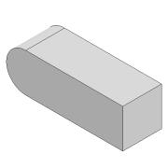 | STANDART | 1 | 1 | BM-ST03 | KAMA 5X5X15
18 | BM-T13 | 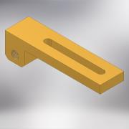 | TALAŞLI İMALAT | 1 | 1 | BM-T13 | BALANTI AYAĞI (BILYA MAKINASI) | 0
19 | BM-T09 | 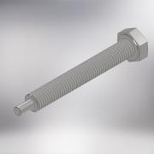 | STANDART + TALAŞLI İMALAT | 1 | 1 | BM-T09 | AKB CİVATA (M10x80) INOX | 0
20 | BM-T08 | 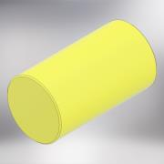 | TALAŞLI İMALAT | 1 | 1 | BM-T08 | KESTAMIT PARÇA (BILYA MAKINASI) | 0
21 | ISO 4017 - M8 x 25 | 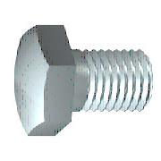 | STANDART | 1 | 1 | CV0825 | CİVATA AKB (M8x25)
22 | ISO 4032 - M10 |  | STANDART | 1 | 1 | SM10 | SOMUN (M10)
23 | BM-ST04 | 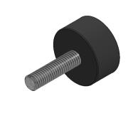 | STANDART | 4 | 4 | BM-ST04 | TİTREŞİM TAKOZU
24 | DIN 916 - M6 x 12 | 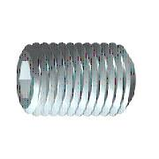 | STANDART | 2 | 2 | ST0612 | SETSKUR (M6 x 12)
25 | BM-08 | 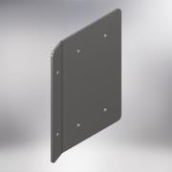 | SAC KESİM + KIVRIM | 1 | 1 | BM-08 | ELEKTRİK DOLABI BAĞLANTI SACI (BILYA MAKINASI) | 0
26 | DIN 1587 - M6 | 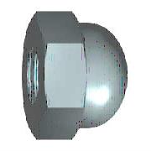 | STANDART | 2 | 2 | SS06 | ŞAPKALI SOMUN (M6)
27 | BKM-T41 | 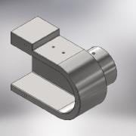 | TALAŞLI İMALAT | 1 | 1 | BKM-T41 | KESKI TASI MIL YATAGI (BUYUK KOPYA MAKINASI) | 0
28 | BKM-SP10 | 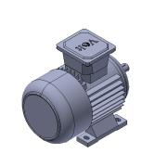 | STANDART | 1 | 1 | BKM-SP10 | MOTOR (0.55KW - 2800 DEV/MIN - 220V) | 0
29 | DIN 125 - A 8,4 |  | STANDART | 16 | 16 | PL08 | DÜZ RONDELA (M8)
30 | ISO 4017 - M8 x 55 |  | STANDART | 4 | 4 | CV0855 | CİVATA AKB (M8x55)
31 | BM-T06 | 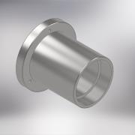 | TALAŞLI İMALAT | 1 | 1 | BM-T06 | RULMAN YATAĞI (BILYA MAKINAS) | 0
32 | BM-T04 | 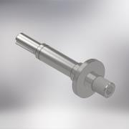 | TALAŞLI İMALAT | 1 | 1 | BM-T04 | KESKI TAŞI MİLİ (BILYA MAKINASI) | 0
33 | BKM-SP11 | 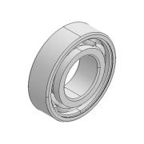 | STANDART | 2 | 2 | BKM-SP11 | RULMAN (6205) | 0
34 | BM-T03 | 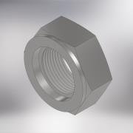 | TALAŞLI İMALAT | 1 | 1 | BM-T03 | SIKMA SOMUNU (BILYA MAKINASI) | 0
35 | BM-T05 | 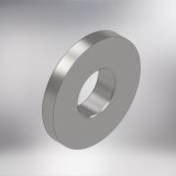 | TALAŞLI İMALAT | 1 | 1 | BM-T05 | RONDELA (BILYA MAKINASI) | 0
36 | BKM-SP07 | 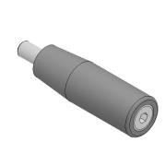 | STANDART | 1 | 1 | BKM-SP07 | TUTAMAK (M10) | 0
37 | BM-K02 | 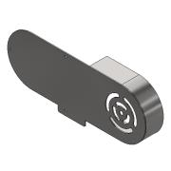 | KAYNAKLI İMALAT | 1 | 1 | BM-K02 | KAYIS MUHAFAZA MONTAJI | 0
37.1 | BM-06 | 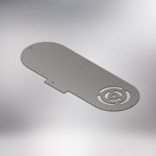 | SAC KESİM | 1 | 1 | BM-06 | MUHAFAZA ÖN SACI (BILYA MAKINASI) | 0
37.2 | BM-07 | 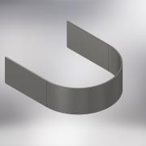 | SAC KESİM + KIVRIM | 1 | 1 | BM-07 | MUHAFAZA YAN KUŞAĞI (BILYA MAKINASI) | 0
38 | BM-T167 | 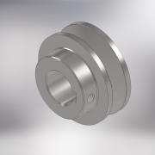 | TALAŞLI İMALAT | 2 | 2 | BM-T167 | KASNAK (Q50 x 9.5) MOTOR / MİL (BILYA MAKINASI) | 0
39 | BKM-T29 | 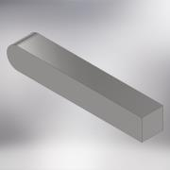 | TALAŞLI İMALAT | 1 | 1 | BKM-T29 | KAMA (6x6x38mm) BUYUK KOPYA MAKINASI | 0
40 | DIN 471 - 25x1,2 | 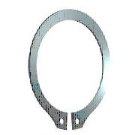 | STANDART | 1 | 1 | SK1,225 | EMNİYET SEGMANI
41 | DIN 916 - M6 x 6 |  | STANDART | 2 | 2 | ST0606 | SETSKUR (M6 x 6)
42 | ISO 4762 - M8 x 25 |  | STANDART | 4 | 4 | IM0825 | IMBUS CIVATA (M8x25)
43 | BM-T20 | 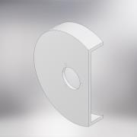 | TALAŞLI İMALAT | 1 | 1 | BM-T20 | ALUMINYUM MUHAFAZA (BILYA MAKINASI) | 0
44 | ISO 7046-1 - M5 x 14 - 4.8 - H | 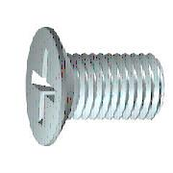 | STANDART | 1 | 1 | HV0514 | HAVŞA BAŞLI CİVATA (M5x14)
45 | ISO 7046-1 - M5 x 16 - 4.8 - H |  | STANDART | 2 | 2 | HV0516 | HAVŞA BAŞLI CİVATA (M5x16)
46 | DIN 125 - A 5,3 |  | STANDART | 3 | 3 | PLN05 | DÜZ RONDELA (M5)
47 | ISO 4762 - M5 x 16 |  | STANDART | 3 | 3 | IM0516 | IMBUS CIVATA (M5x16)
48 | BM-10 |  | PLEXI KESIM | 1 | 1 | BM-10 | PLEKSI MUHAFAZA (BILYA MAKINASI) | 0
49 | DIN 916 - M5 x 5 |  | STANDART | 1 | 1 | ST0505 | SETSKUR (M5 x 5)
50 | DIN 916 - M8 x 12 |  | STANDART | 1 | 1 | ST0812 | SETSKUR (M8 x 12)
51 | DIN 125 - A 4,3 |  | STANDART | 2 | 2 | PLN04 | DÜZ RONDELA (M4)
52 | ISO 4762 - M4 x 12 |  | STANDART | 2 | 2 | IM0412 | IMBUS CIVATA (M4x12)
53 | BM-T15 | 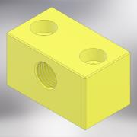 | TALAŞLI İMALAT | 1 | 1 | BM-T15 | YAĞLAMA BLOĞU (BILYA MAKINASI) KESTAMIT | 0
54 | ISO 4762 - M6 x 30 |  | STANDART | 2 | 2 | IM0630 | IMBUS CIVATA (M6x30)
55 | BKM-SP14 | 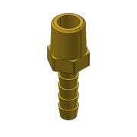 | STANDART | 1 | 1 | BKM-SP14 | HORTUM MARPUCU (SARI) 1/4" | 0
56 | BKM-SP15 | 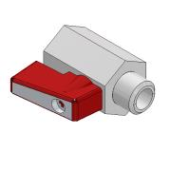 | STANDART | 1 | 1 | BKM-SP15 | MİNİ VANA (1/4'') | 0
57 | BKM-SP18 | 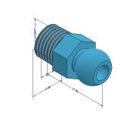 | STANDART | 1 | 1 | BKM-SP18 | YAĞLAMA HORTUM MRPUCU (1/4'') | 0
58 | BK-SP16 | 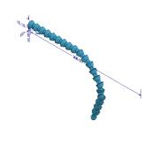 | STANDART | 1 | 1 | BK-SP16 | YAĞLAMA HORTUMU
59 | BKM-SP23 | 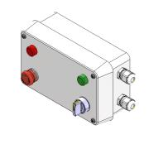 | STANDART | 1 | 1 | BKM-SP23 | ELEKTRİK DOLABI (PLASTIK) | 0
60 | BM-05 | 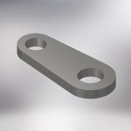 | SAC KESİM | 1 | 1 | BM-05 | SENSOR BAGLANTI SACI (BILYA MAKINASI) | 0
61 | ISO 4017 - M10 x 25 |  | STANDART | 1 | 1 | CV1025 | CİVATA AKB (M10x25)
62 | BM-ST05 | 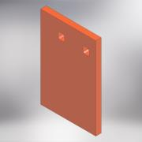 | KESIM | 1 | 1 | BM-ST05 | SKOC MUHAFAZA | 0
63 | BM-ST07 | 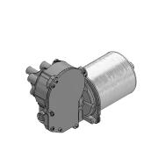 | STANDART | 1 | 1 | BM-ST07 | DC MOTORLU REDUKTÖR
64 | BM-T02 |  | TALAŞLI İMALAT | 1 | 1 | BM-T02 | KASNAK (MOTOR TARAFI) (BILYA MAKINASI) | 0
65 | DIN 916 - M5 x 8 |  | STANDART | 1 | 1 | ST0508 | SETSKUR (M5 x 8)
66 | BM-ST06 |  | STANDART | 1 | 1 | BM-ST06 | O-RING (Q88x4)
67 | IS 7483 - M4 x 10 |  | STANDART | 2 | 2 | YC0410 | MERCİMEK BAŞLI CİVATA (M4x10)
68 | BM-ST08 |  | STANDART | 1 | 1 | BM-ST08 | KAYIS 9.5x650 - BILYA MAKINASI
69 | BM-ST09 |  | STANDART | 1 | 1 | BM-ST09 | SENSOR-BILYA MAK.

